Sheet1
 | Abgabe Template Dampfdruck
 | Orange Felder mit eigenenen Daten ausfüllen
Name: | Sascha Berens |  |  |  |  | Zur Druck-Korrektur:

 |  | Messzeit/s
Nr. | Temperatur/K |  | Druck wie abgelesen/mbar | Druck korrigiert / mbar |  | p wenn LN2-gekühlt |  |  | p_Start | p_Ende
1 | 293.15 | 480 | 94.5 | 95.42 | Aufsteigende Temp | p[Start]/(mbar) | -1.2 |  | -1.2 | 0.2
2 | 301.15 | 1140 | 115.8 | 116.32 |  | p[End]/(mbar) | 0.2
3 | 309.15 | 1620 | 132.7 | 132.91 |  | Messzeit gesamt/(s) | 9180
4 | 317.15 | 2220 | 160.1 | 159.91
5 | 325.15 | 2940 | 186.5 | 185.82
6 | 333.15 | 3720 | 233.6 | 232.36
7 | 325.15 | 6180 | 187.3 | 184.54 | Absteigende Temp
8 | 317.15 | 6900 | 160.6 | 157.49
9 | 309.15 | 7440 | 132.9 | 129.57
10 | 301.15 | 8340 | 117.1 | 113.35
11 | 293.15 | 9180 | 96.6 | 92.50

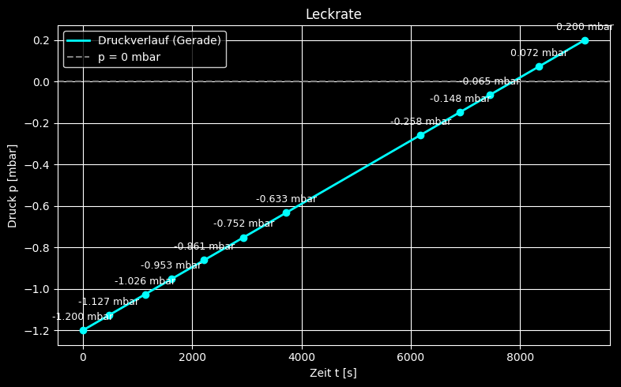
 |  |  |  |  |  |  |  | Tabelle 3: Werte der linearisierten Auftragung |  |  |  | Tabelle 4: Wertetabelle für den direkten Fit

 |  |  |  |  |  |  |  | Nr. | ln(p/p_0) | T^-1 [1/K] |  | Nr. | T [K] | p [mbar]
 |  |  |  |  |  |  |  | 1 | -6.968 | 0.003411 |  | 1 | 293.15 | 95.422747462
 |  |  |  |  |  |  |  | 2 | -6.770 | 0.003321 |  | 2 | 301.15 | 116.32355559
 |  |  |  |  |  |  |  | 3 | -6.636 | 0.003235 |  | 3 | 309.15 | 132.91320109
 |  |  |  |  |  |  |  | 4 | -6.451 | 0.003153 |  | 4 | 317.15 | 159.91272652
 |  |  |  |  |  |  |  | 5 | -6.301 | 0.003076 |  | 5 | 325.15 | 185.81645725
 |  |  |  |  |  |  |  | 6 | -6.078 | 0.003002 |  | 6 | 333.15 | 232.35810407
 |  |  |  |  |  |  |  | 7 | -6.308 | 0.003076 |  | 7 | 325.15 | 184.54071625
 |  |  |  |  |  |  |  | 8 | -6.467 | 0.003153 |  | 8 | 317.15 | 157.48820405
 |  |  |  |  |  |  |  | 9 | -6.662 | 0.003235 |  | 9 | 309.15 | 129.56803466
 |  |  |  |  |  |  |  | 10 | -6.796 | 0.003321 |  | 10 | 301.15 | 113.3512751
 |  |  |  |  |  |  |  | 11 | -6.999 | 0.003411 |  | 11 | 293.15 | 92.49754522

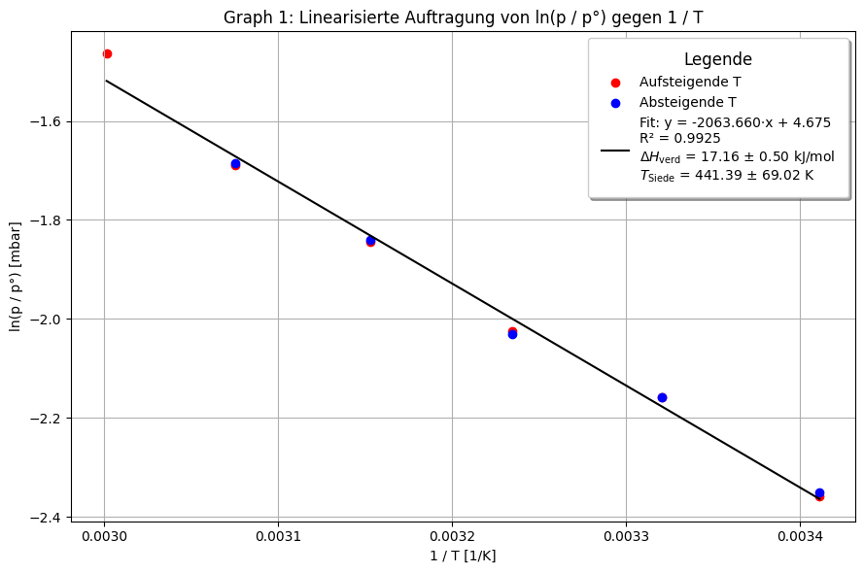
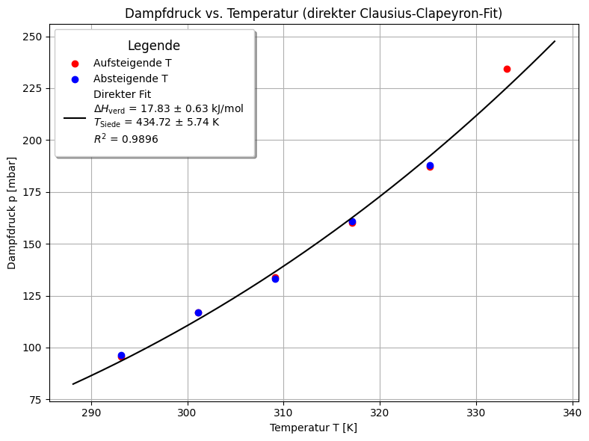

 | Tabelle 1:
 | p^Start _Offset /mbar | p^Ende _Offset /mbar | t_Ende /s | r | T_N2 /K
 | -1.2 | 0.2 | 9180 | 0.00015250544662 | 77.4

 |  |  |  |  |  |  |  | ΔH_verd = 17157.27 ± 497.79 J/mol
 |  |  |  |  |  |  |  | = 17.16 ± 0.50 kJ/mol
 |  |  |  |  |  |  |  | T_siede = 441.39 ± 69.02 K

 |  |  |  |  |  |  |  |  |  |  | Formel: p(T) = p0 * exp[ (ΔH_v / R) * (1/T_siede - 1/T) ]
 |  |  |  |  |  |  |  |  |  |  | ΔH_verd = 17831.76 ± 633.11 J/mol
 |  |  |  |  |  |  |  |  |  |  | T_Siede = 434.72 ± 5.74 K
 |  |  |  |  |  |  |  |  |  |  | R² = 0.9896

